시스템 구성도
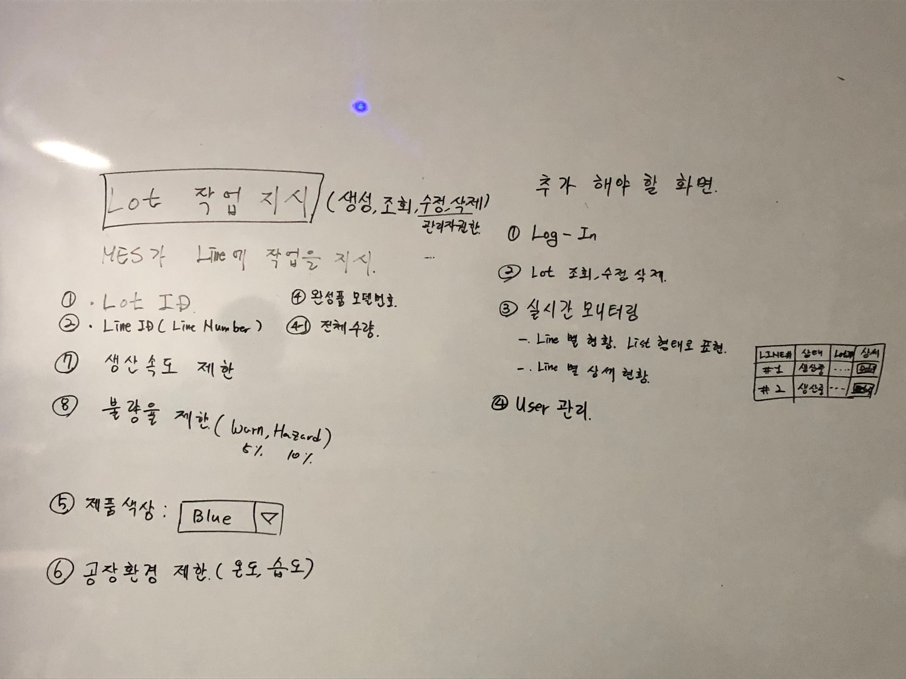
전체 설계도
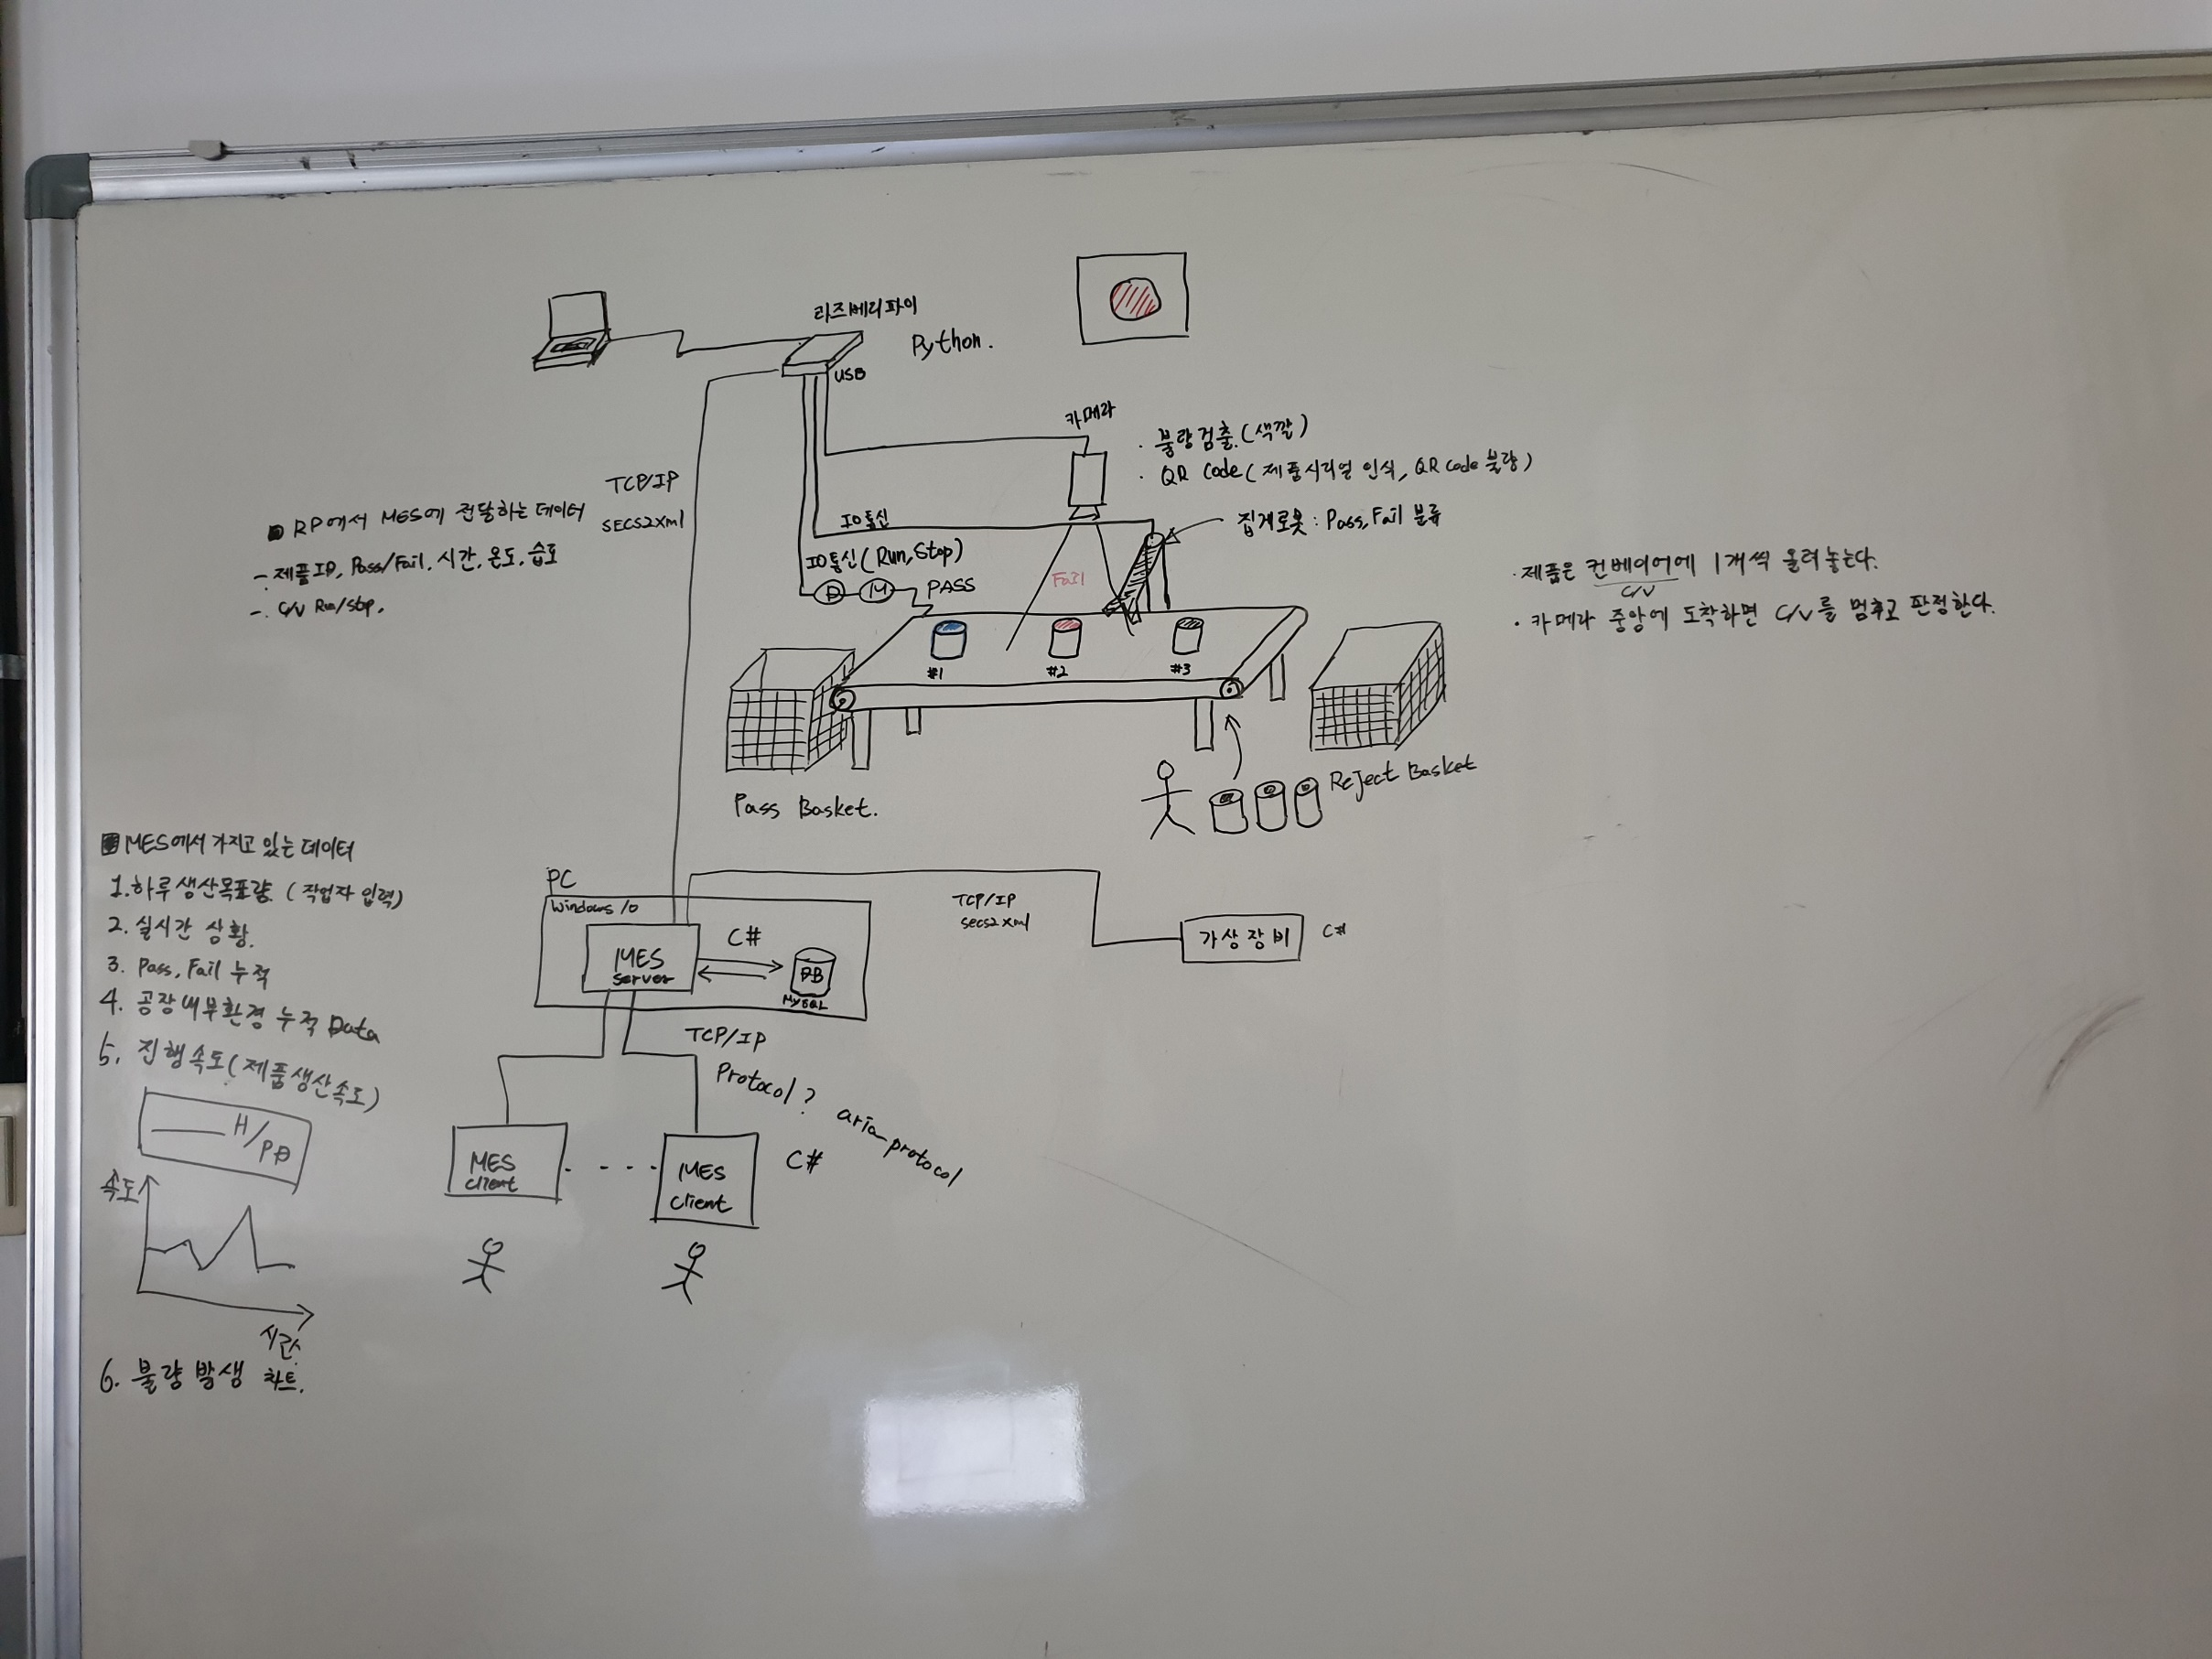

전체 시스템 흐름도
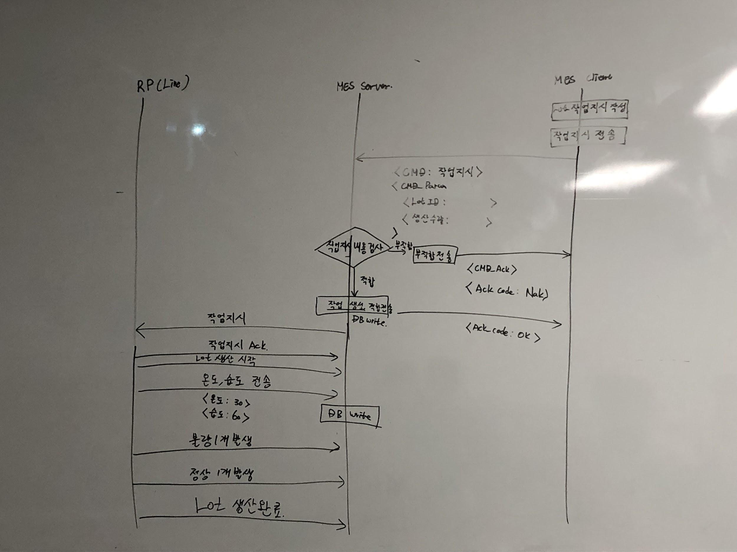

 | 잘했어~
 | 고마오~

Lot 작업 지시 데이터 분석

QR Code
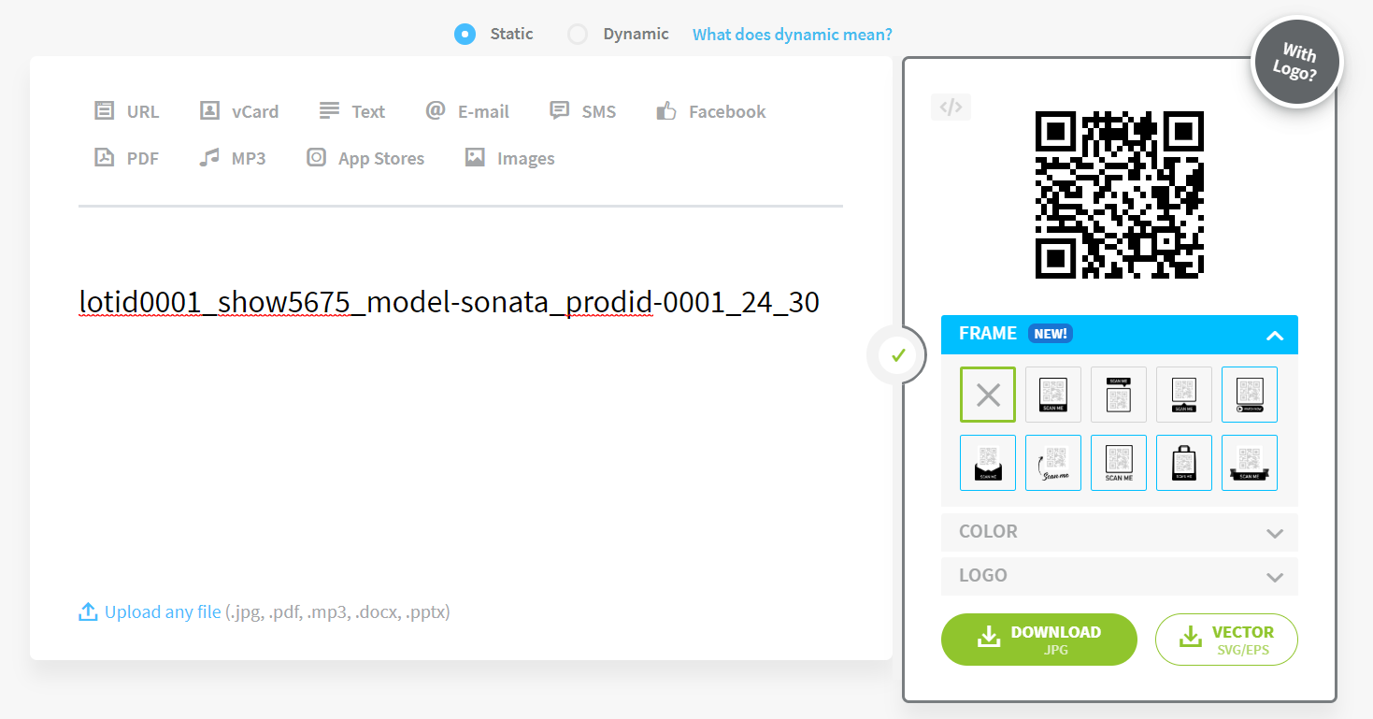
QR Code Format 설계

설명
QR Code에 어떤 데이터를 포함 시킬 것인지. 그리고 포멧은 어떤 형태로 할 것인지 결정해야 합니다.

Format
DB시트에 QR코드가 가져야 할 데이터를 입력하였습니다.
QR코드 작성 시 DB데이터의 순서에 맞게 제작될 예정입니다.

